상품제안서
KF94 3D 써니데이 퓨로마스크 | 상품코드: S44492

 |  |  |  |  |  |  | 02-713-8555 | www.synergygift.co.kr
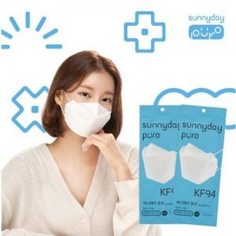

【상세/제작정보】

【인쇄/포장옵션】 | 스티커 / OPP(비닐)

【공급단가】 | 수량 | 1,000~ | 3,000~ | 10,000~ | 30,000~ | 50,000~
*VAT별도 | 단가 | 149원 | 137원 | 128원 | 126원 | 124원

【상품 URL】 | https://www.synergygift.co.kr:443/src/goods_detail.php?gdno=44492

